01-01
1、点击编辑后，弹出框不能展示食材的详情，食材的全部情况均为空； 2、编辑信息后，点击“确定”系统没反应！
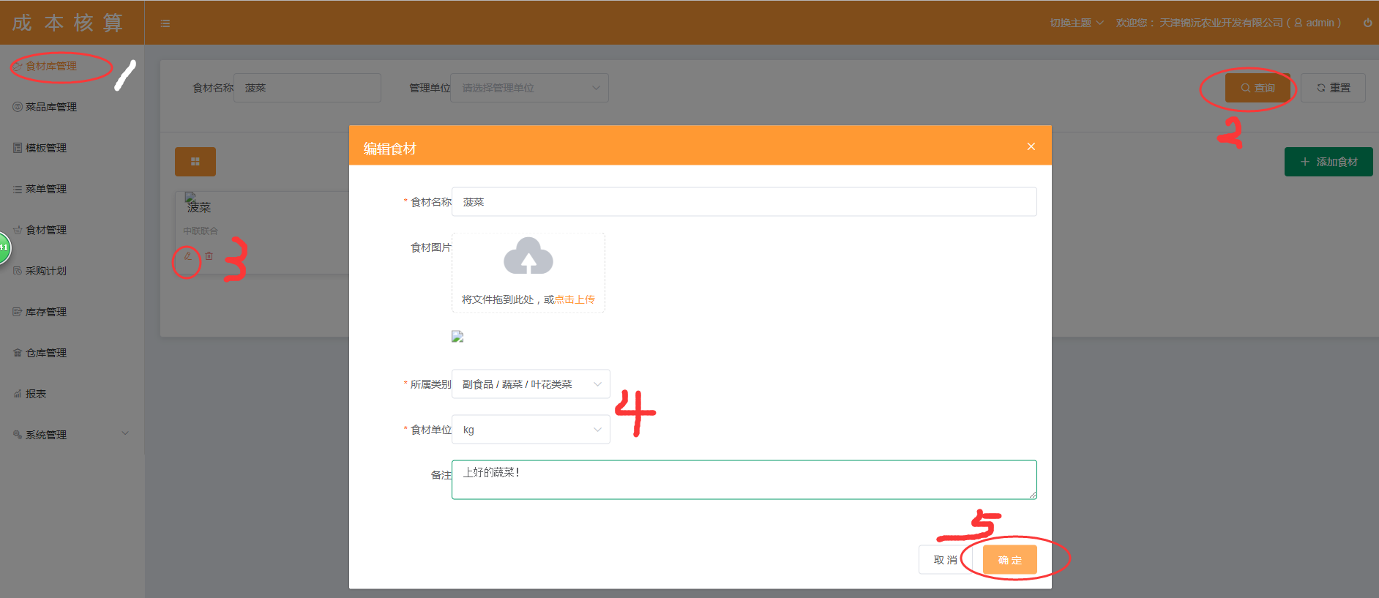

编辑全部情况为空？？？

01-02
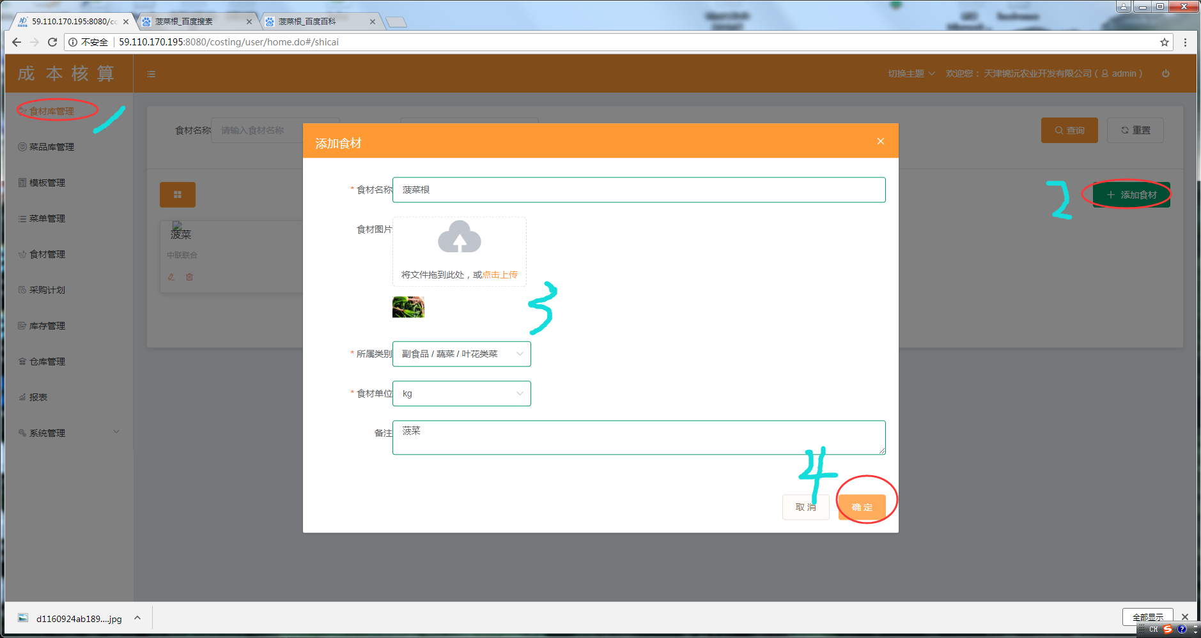
点击“添加食材”按钮后，编辑食材信息，并点击“确定”系统没反应！

01-03
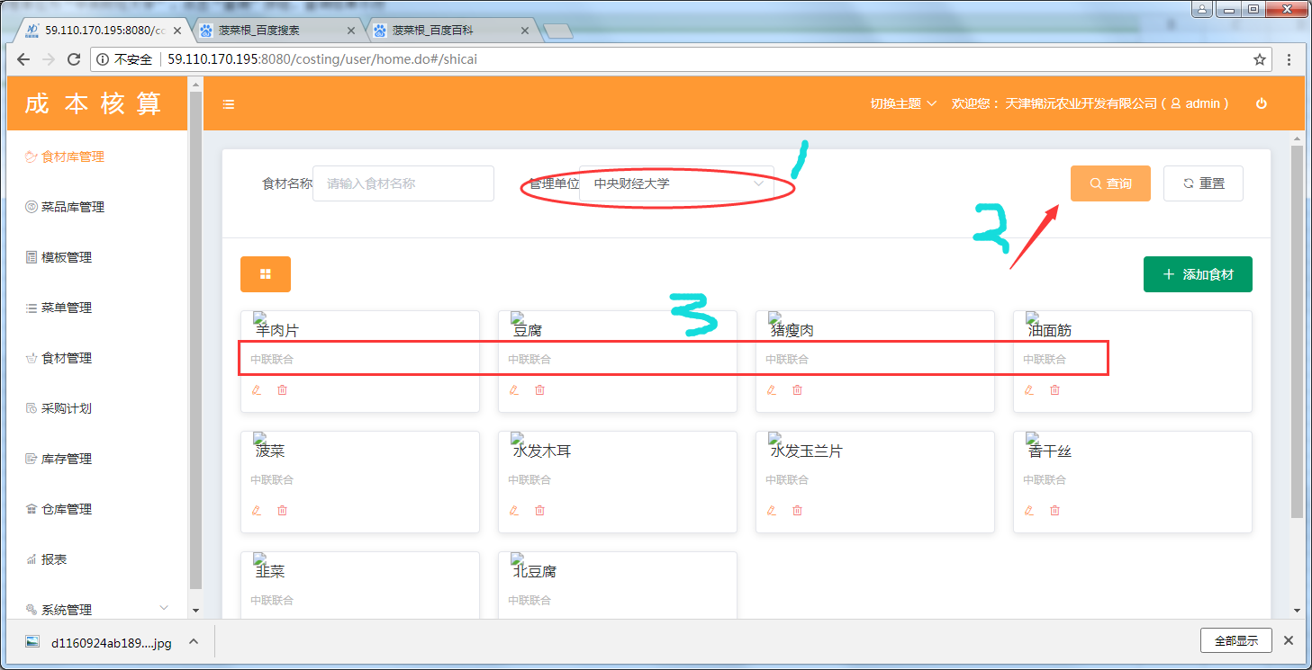
选择管理单位为“中央财经大学”，点击“查询”按钮，查询结果不符

01-04
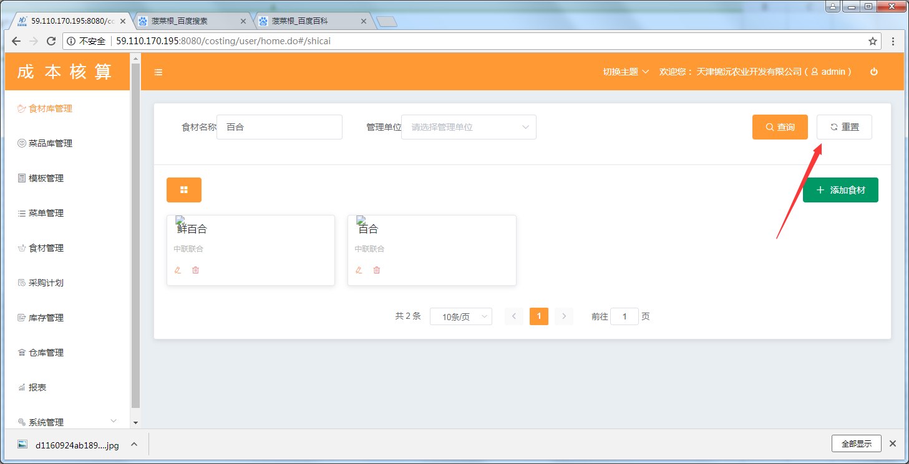
搜索查询食材后，点击“重置”，系统无反应

02-01
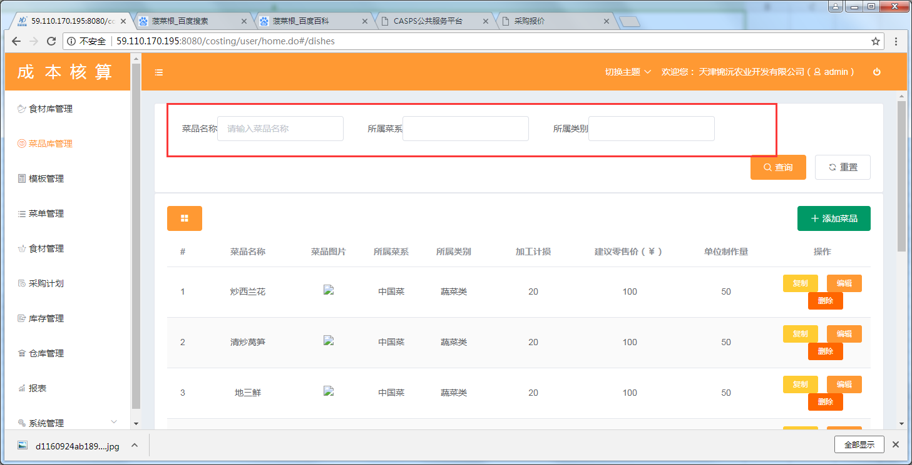
“所属菜系”与“所属类别”应为下拉框！

02-02
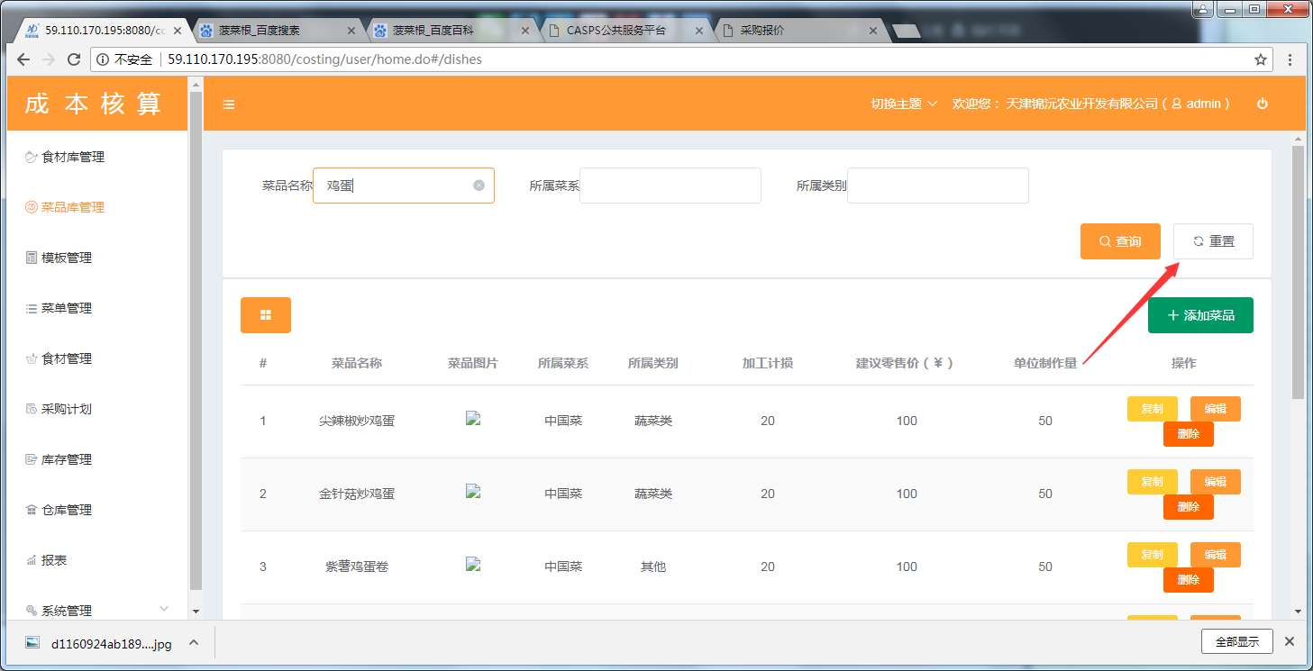
搜索查询“鸡蛋”，查询完成后，点击“重置”按钮，系统无反应！

02-03
“素食”、凉菜“、“肉食”属于菜品的类别，并非菜系！用词错误

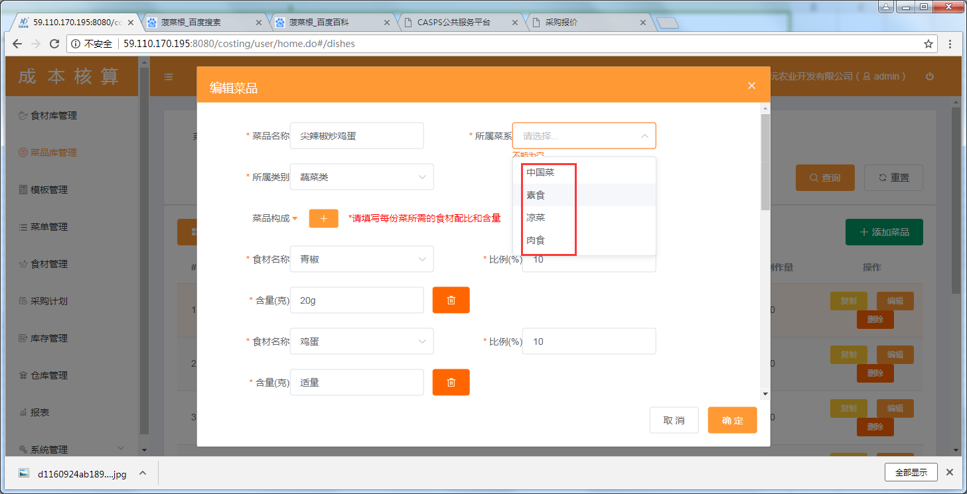

数据库数据问题不用管

02-04
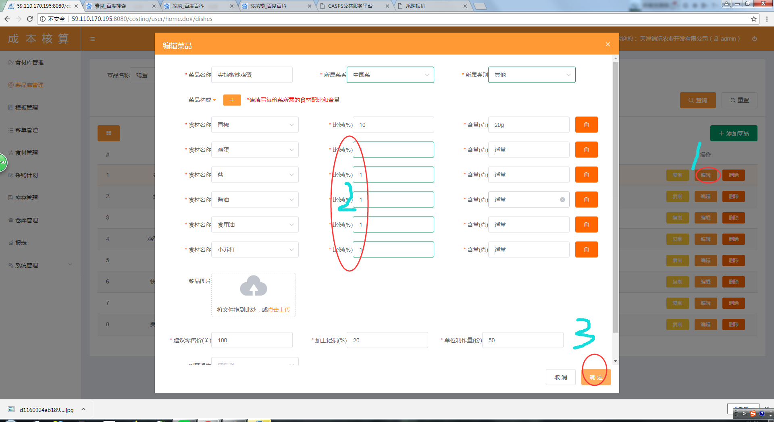
选择菜品“尖椒炒鸡蛋”，点击“编辑”按钮，编辑食材比例，点击“确定”按钮，系统无反应！

02-05
1、菜品编辑，点击“菜品构成”后面的下拉按钮，不能将食材列表进行“收起/放开”操作； 2、菜品编辑，点击“菜品构成”后面的“加号”，没反应（怀疑是没有权限）。

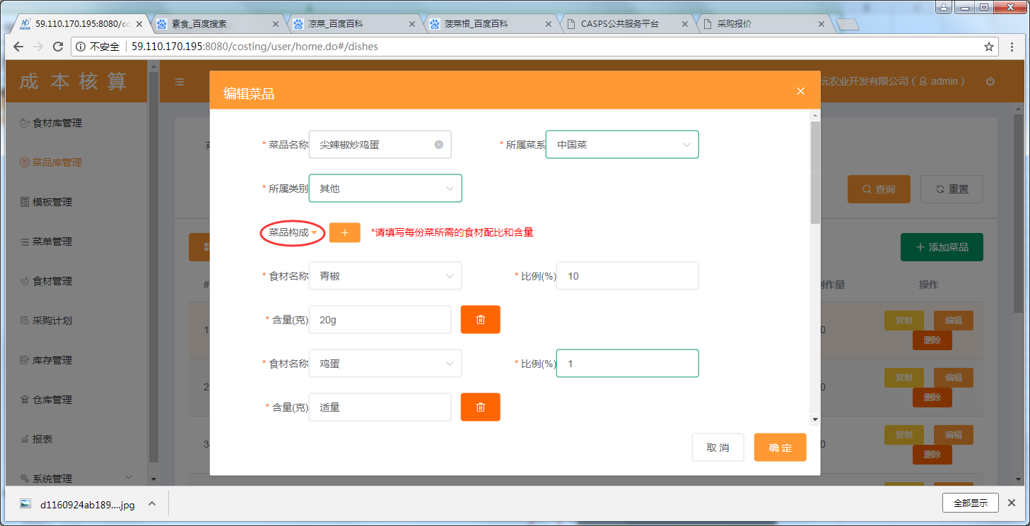

那是个没用的图标，删除了

02-06
1、添加菜品，百分比不能自动计算，且可任意填写； 2、编辑菜品，同样存在此类问题。
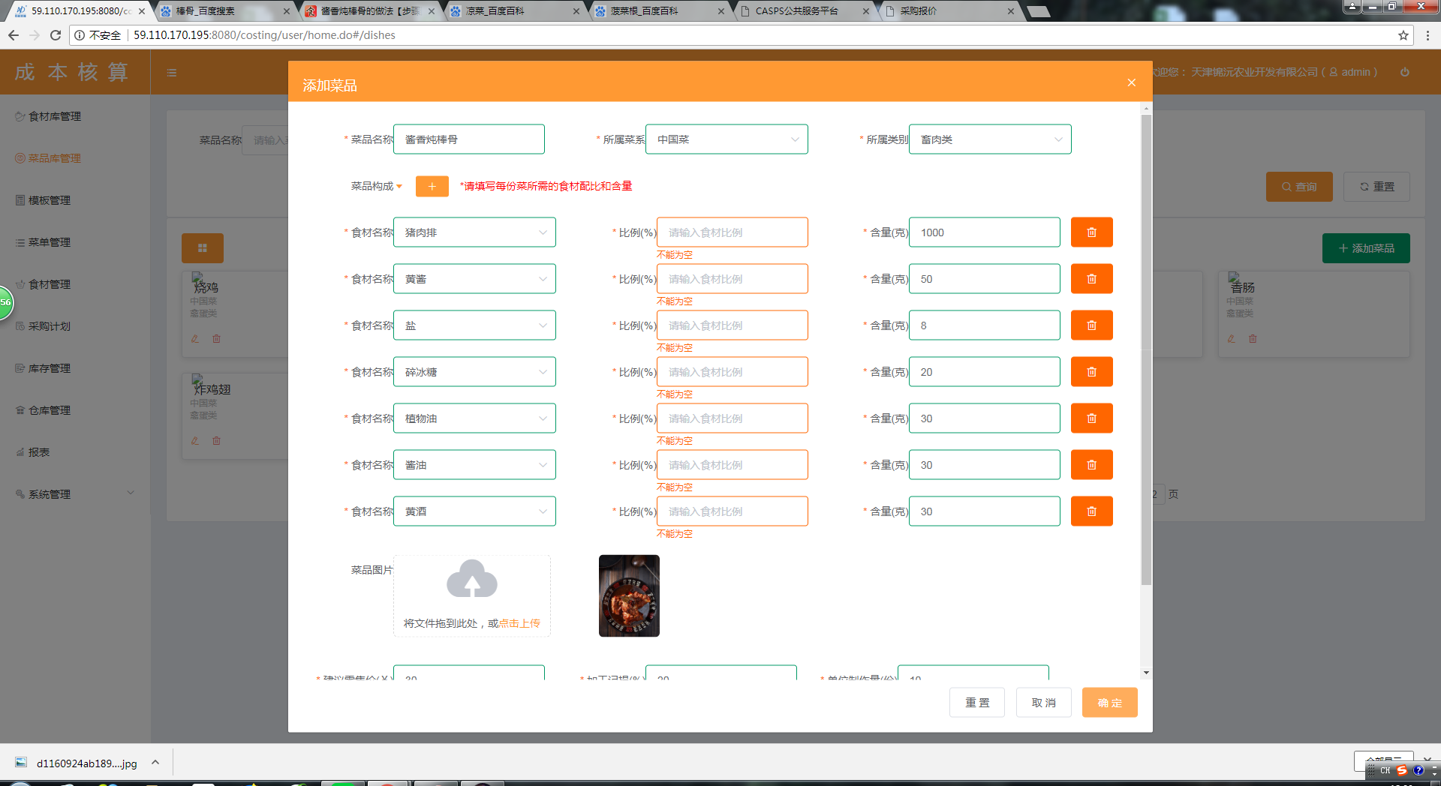

输入含量，自动计算百分比，无需输入百分比了

02-07
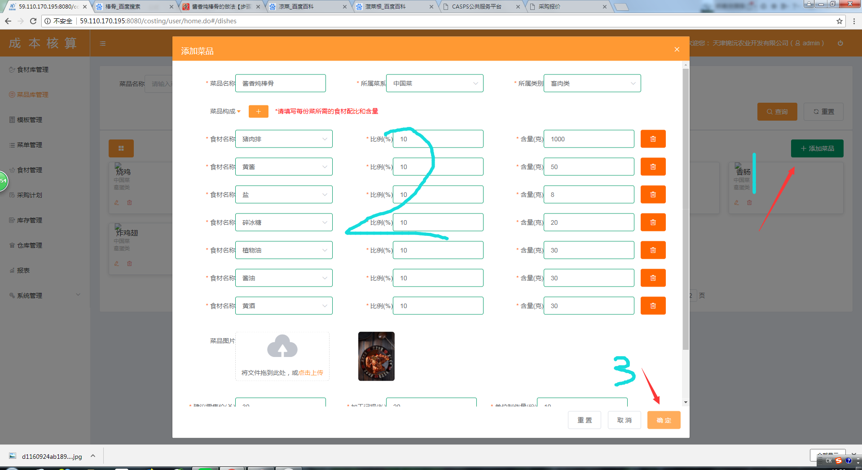

03-01
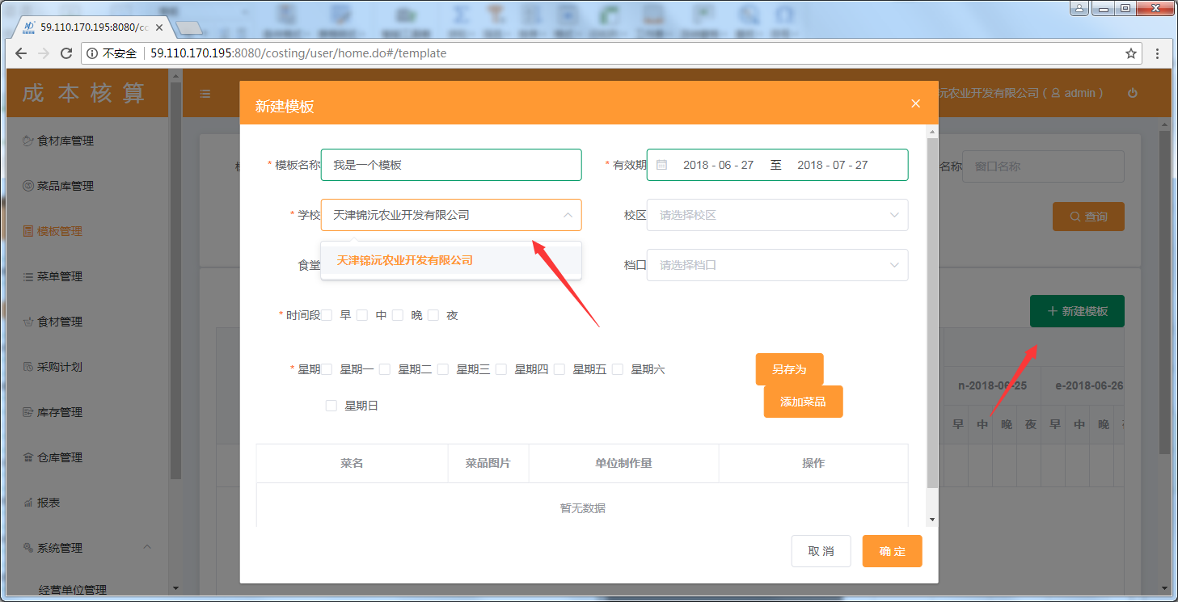
点击“新建模板”，点击“学校”，系统自动匹配该管理员所管辖的学校名称，此处不应该出现操作员自身所属于的企业名称

03-02
填写模板名称“我是一个模板”，点击“查询”按钮，查询结果出现，查询条件“我是一个模板”并未与CBHS-01/CBHS-02查询操作一样查询完成后，条件消失。 | CHAXUAN

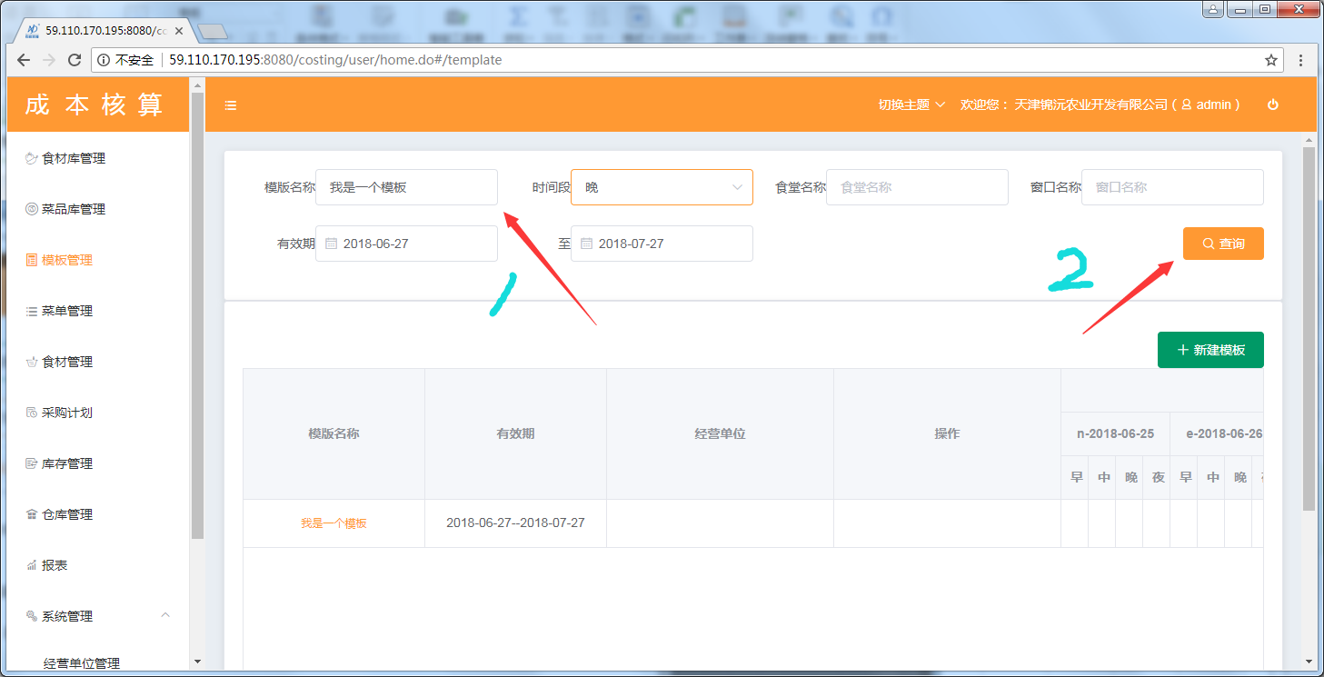

问题不存在

03-03
点击“新建模板”，填写新建模板列表如图，点击“另存为”，系统无反应！

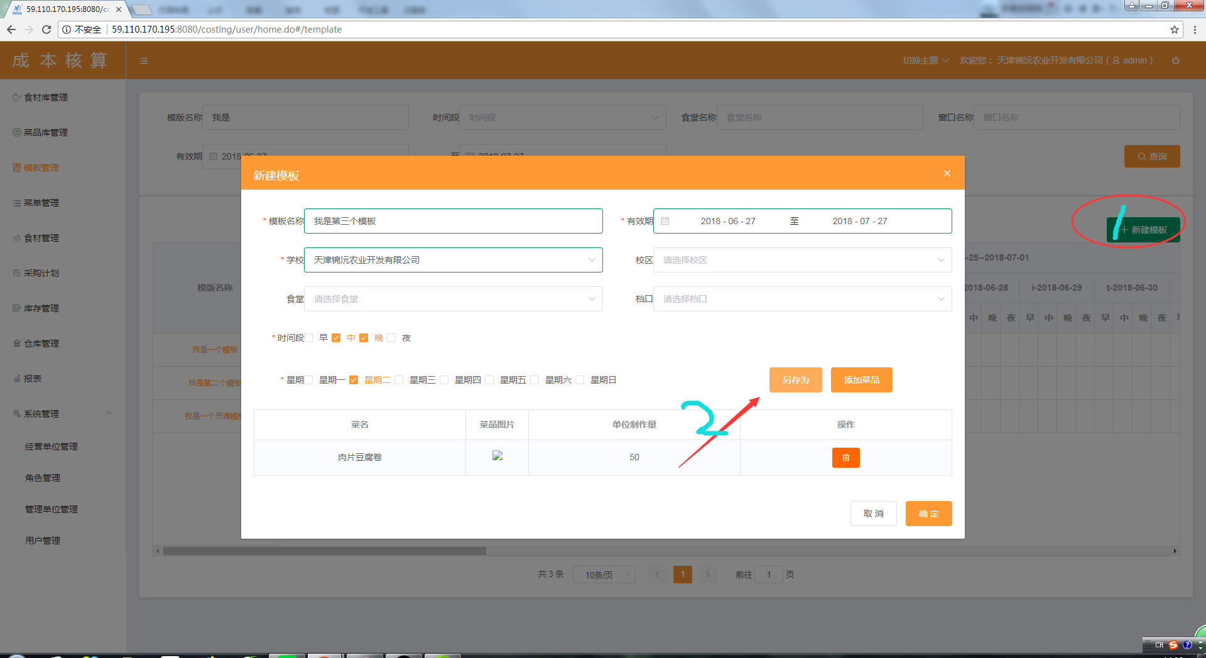

没啥用，删除该按钮

03-04
建立如图1模板，并点击“确定”按钮，查看该模板，并没有在“早/中/晚/夜”相应位置做标记显示！
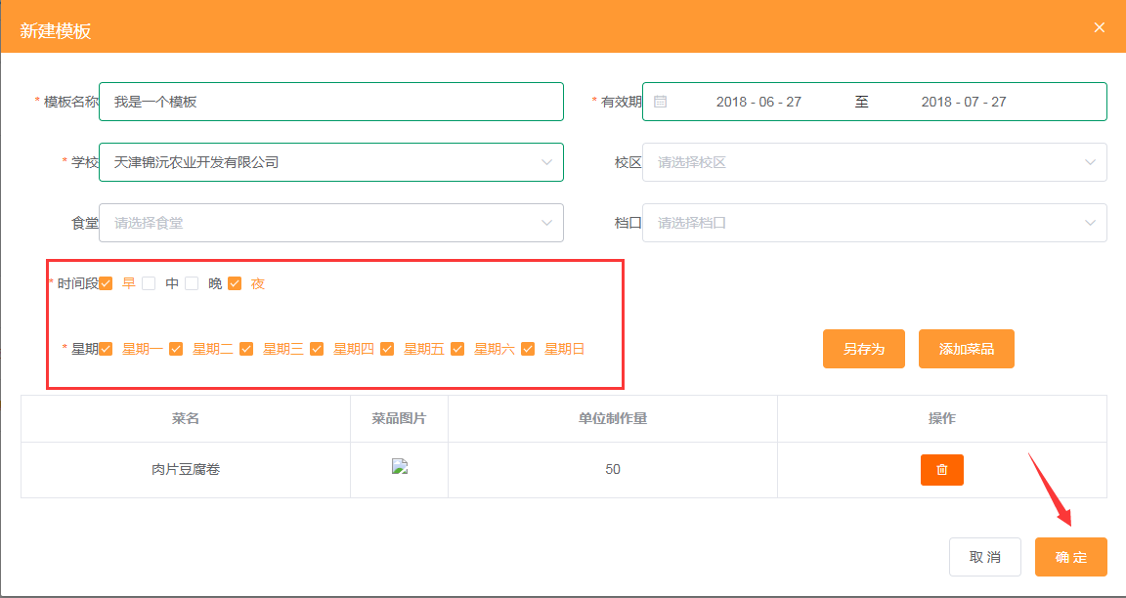

暂未解决，可能是乱码问题导致的！！

03-05
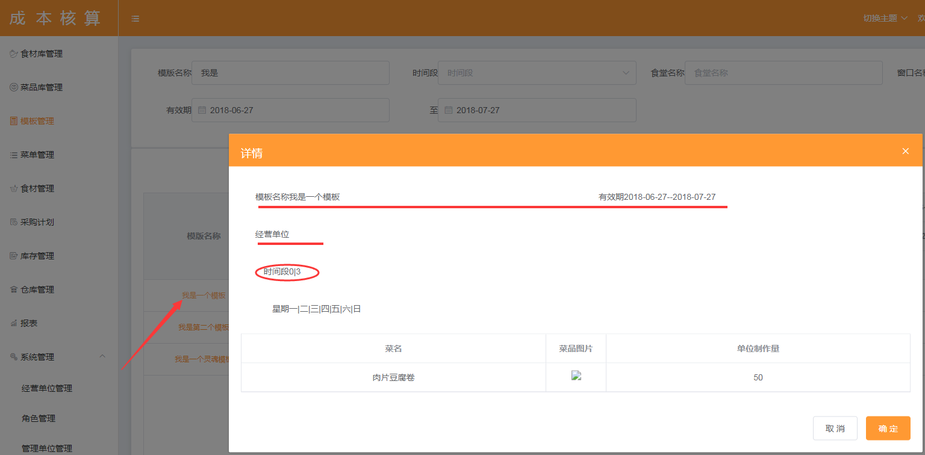
点击模板名称，查看模板详情： 1.建议模板名称、有效期、经营单位、时间段后面需要有冒号和具体的信息隔开； 2.时间段后面的0|3为早和晚的参数，需要修改一下； 3.建议将“取消”和“确定”按钮合一，变为“关闭”按钮！

04-02
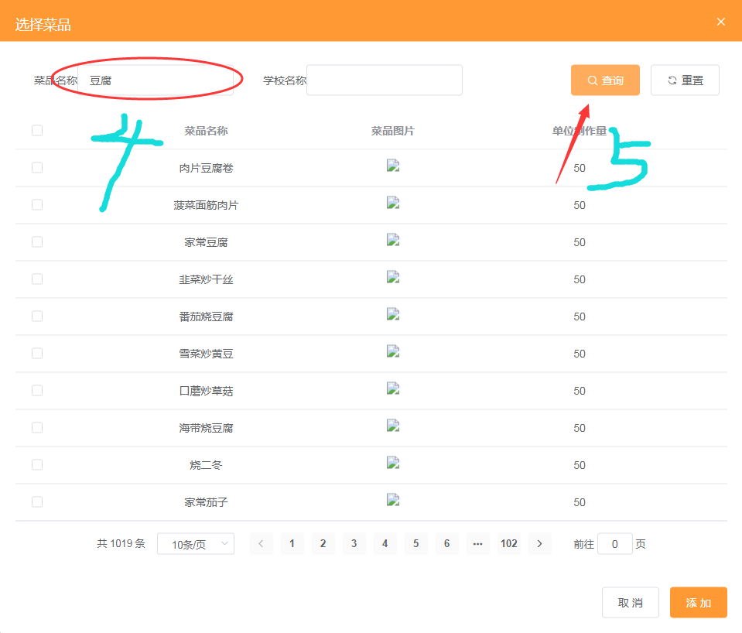
选择“6月29日早”，并点击“生成菜单”按钮，界面跳转后，选择“添加菜品”，界面跳出弹出框输入名称“豆腐”并点击“查询”按钮，应该可以过滤出所有带豆腐的菜品。（既查询功能和重置功能需注意！）

04-03
按照“学校名称”查询，查询结果错误

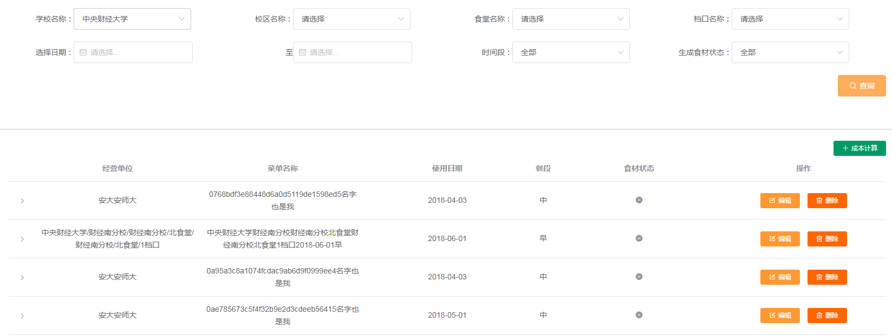

逻辑查询没毛病，安大安师大这个名称不知道谁弄进去的

08-03
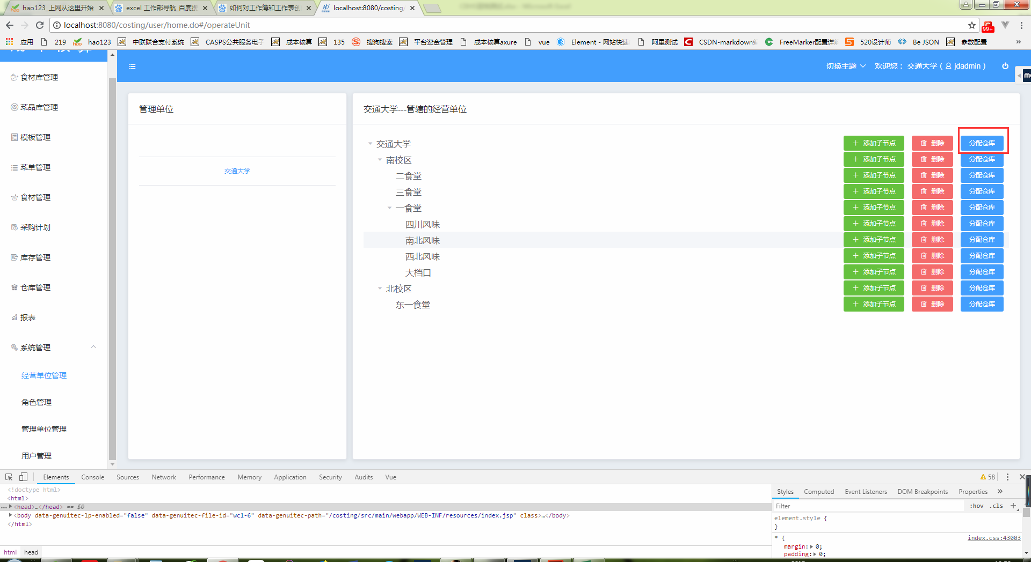
所属单位，需要关联到该仓库所服务的学校的分校食堂档口，否则用户在CBHS-05（食材管理）确定食材后，无法在CBHS-06(采购计划）中进行关联与计划采购计划
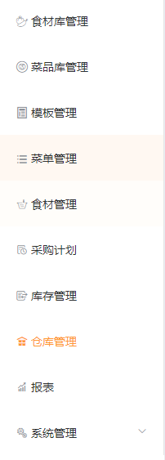
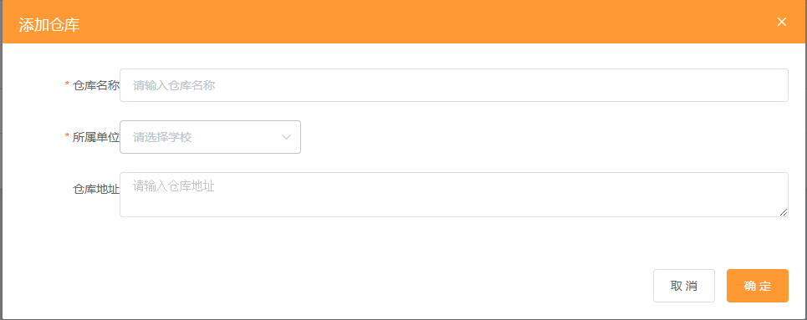

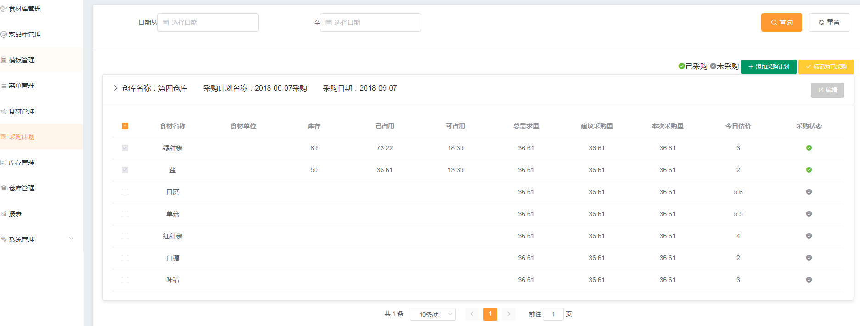

仓库分配在 经营单位管理 模块下由学校的人员进行分配！！

08-04
添加仓库，显示已添加成功，但系统不显示新建的仓库，怀疑该仓库未建成功

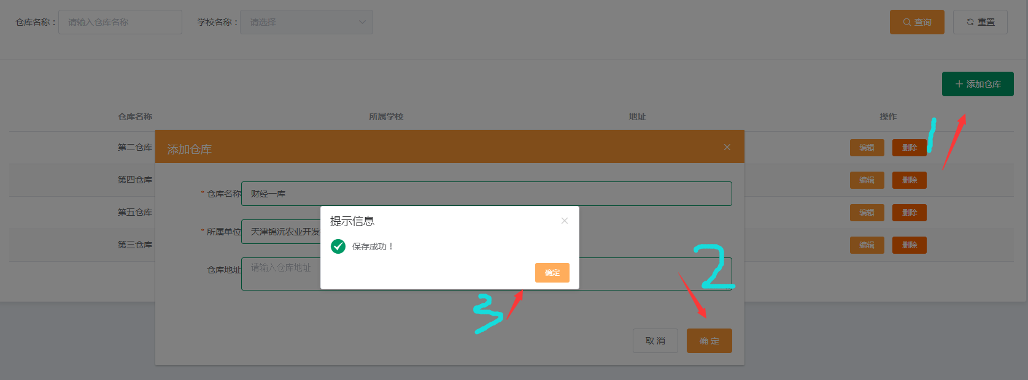

查询条件的单位弄得不对肯定有问题，已经修复

10-01
未发现能对本单位所服务食堂，进行管理（增/删/改）的操作功能。

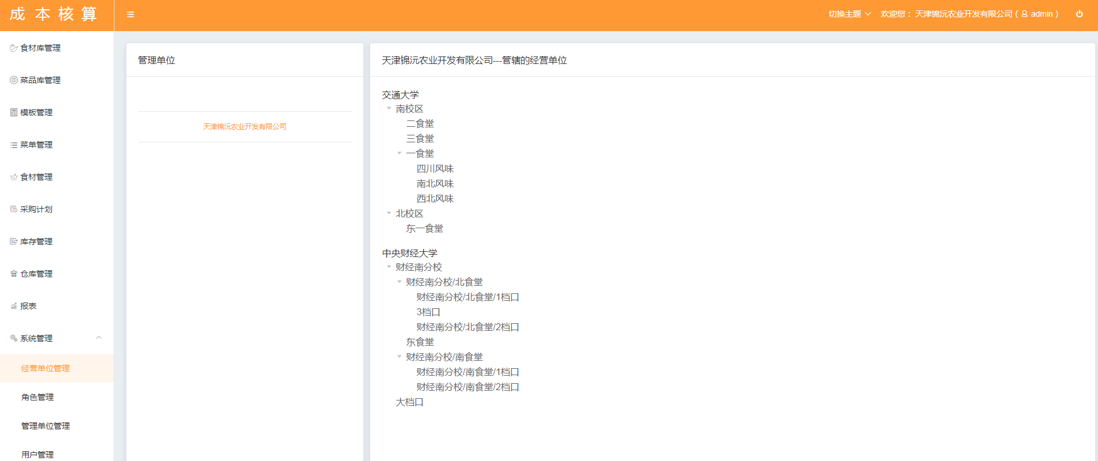

admin是餐饮公司人员；只有学校的人员对食堂有增删改查的功能，分配食堂在 “管理单位管理” 功能上 见下图

11-02
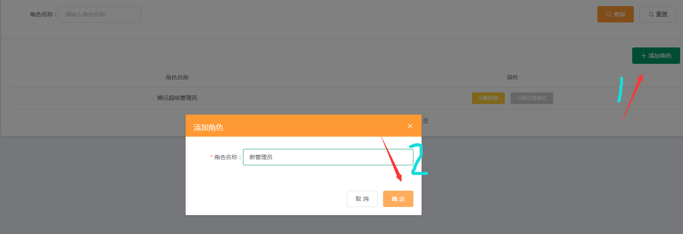
创建新角色后，无反应（既系统无法显示新管理员，怀疑未建成功）

11-03
权限分配，系统平台权限与用户权限混淆不清

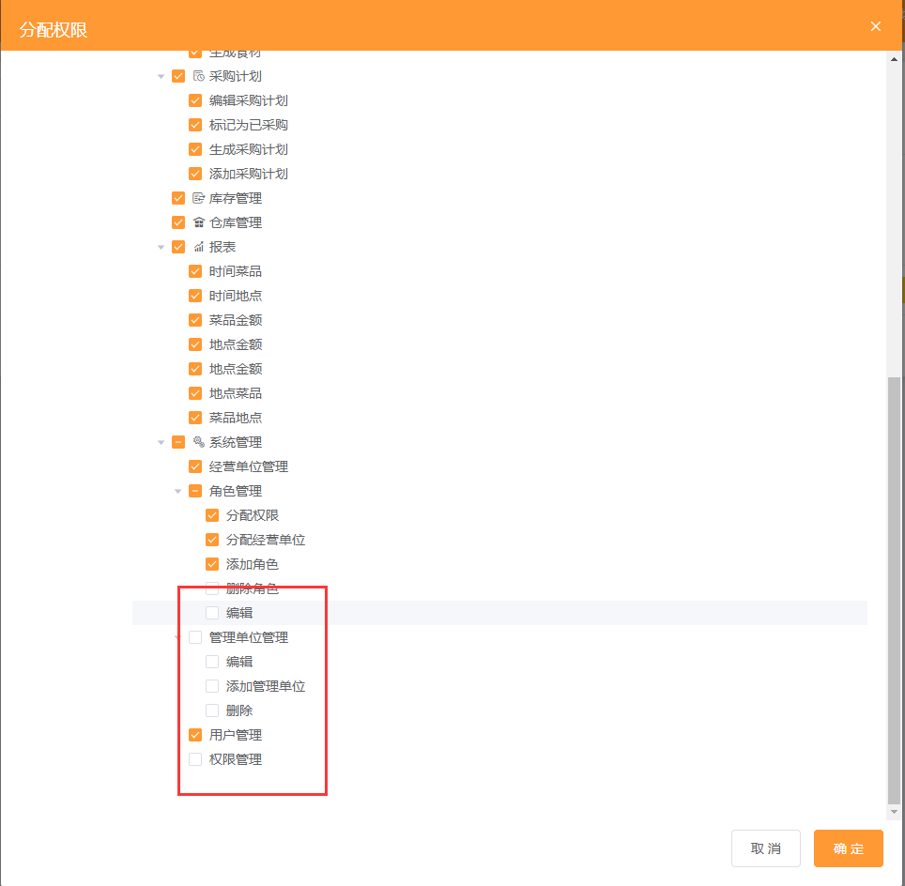

没明白啥意思？？？？？

12-01
用户，只能看到自己，且没有管理权限，感觉就没必要了

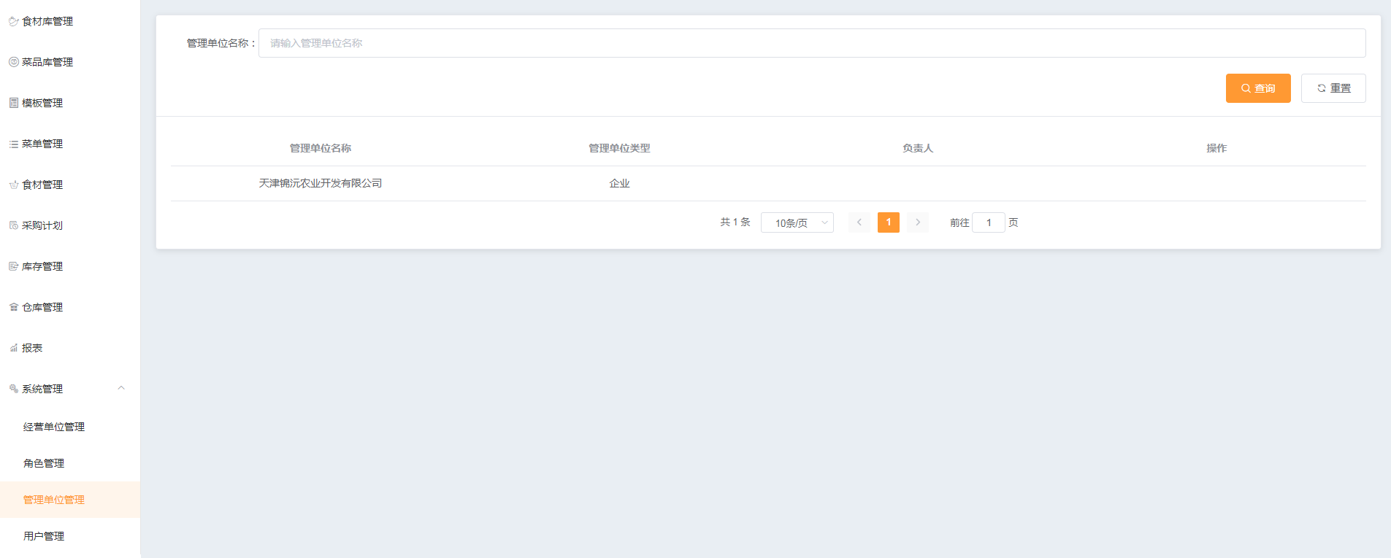

这是权限分配的问题，不分配改权限就是了

